近接協議問い合わせ書
 |  |  |  | 提出日： |  |  |  |  |  | 提出日： | 2026-02-10
記入例
近接協議問い合わせ書

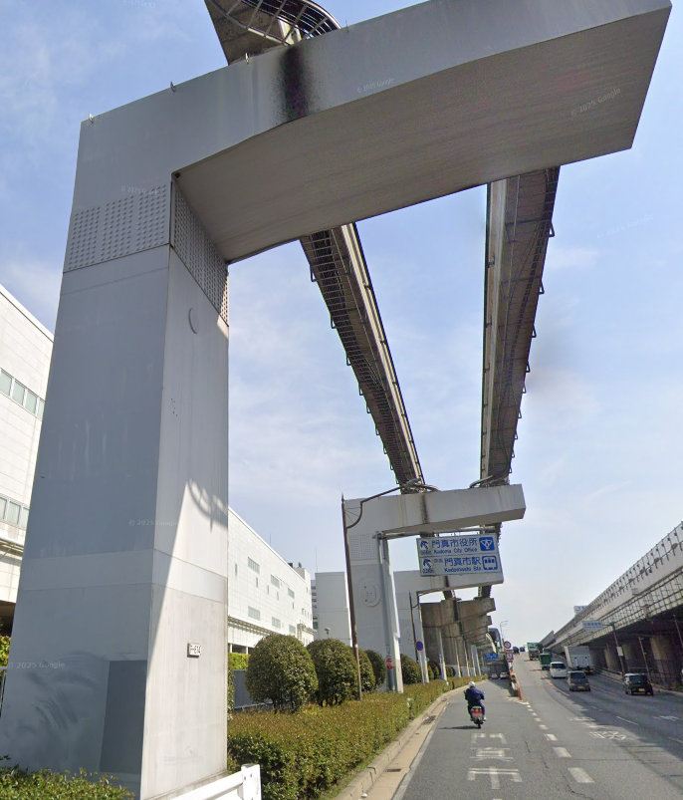
工事（作業）名 |  |  |  |  | 〇〇○○工事 |  |  |  |  |  |  | 支柱番号の標記箇所
発注者 | 会社名： |  |  |  | 会社名： | ○○株式会社
 | 担当： |  | 電話： |  | 担当： | 〇〇 ○○ |  | 電話： | ○○〇-○○○○-○○○○
施工者 | 会社名： |  |  |  | 会社名： | ○○株式会社
 | 担当： |  | 電話： |  | 担当： | 〇〇 ○○ |  | 電話： | ○○〇-○○○○-○○○○
近接協議担当者 | 会社名： |  |  |  | 会社名： | ○○株式会社
 | 担当： |  | 電話： |  | 担当： | 〇〇 ○○ |  | 電話： | ○○〇-○○○○-○○○○
工事（作業）場所 | 場所： |  |  |  | 場所： | 〇〇歩道橋（○○市○○町〇丁目）
 | 駅間： |  |  |  | 駅間： | 大日駅～門真市駅
 | 支柱間： |  |  |  | 支柱間： | P850～853
工期 |  | ～ |  |  | 2026-04-01 |  | ～ | 2026-07-31
近接期間 |  | ～ |  |  | 2026-04-10 |  | ～ | 2026-04-30
作業時間 | 昼間： | ～ |  |  | 昼間： | 9:00:00 | ～ | 17:00:00
 | 夜間： | ～ |  |  | 夜間： | 22:00:00 | ～ | 6:00:00
工事（作業）内容 |  |  |  |  | 高所作業車を使用して〇〇歩道橋の定期点検を近接目視で実施する。また、触診、点検ハンマーによるたたき検査を実施する。
重機使用 |  |  |  |  | 高所作業車、ユニック車
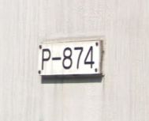
重機等が【B】き電停電作業範囲（軌道桁側面から3ｍ） に入る可能性 |  |  |  |  | 有
大阪モノレールの用地に 立ち入る可能性 |  |  |  |  | 無
掘削・杭打ちの有無 （有の場合、深さを記載） |  |  |  |  | 有（最大深さ5,500mm）
備考 |  |  |  |  | モノレール構造物への接触防止のため、高所作業車・ユニック車に〇mの高さ制限を設けます。

※ 可能な範囲で以下資料を添付願います
施工計画、位置図、予定工程表、緊急連絡体制 モノレール構造物との位置関係・離隔がわかる図面・写真 重機使用有の場合はその重機がモノレール構造物に最接近する際の位置関係・離隔がわかる図面 掘削有の場合はその深さ・範囲・モノレール構造物との位置関係がわかる図面

